Rapport info
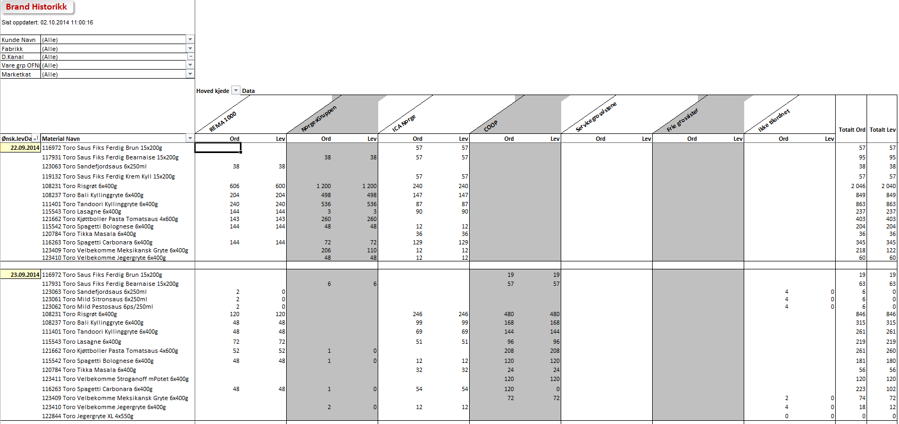

Brand Historikk

 | Trykk F10 for å lansere valgskjermen

Rapporten Inneholder |  | Rapport Statistikker
- Datagrunnlag er samme som Salgs Ordre Status rapporten
- Rapporten leser ordrehistorikk for valgt merke og eventuelt fabrikk
Det kan velges flere merker fra muliti select funksjon

- Benyttes i stor grad mot kjølevarer i ukentlige S&OP gjennomganger
- Viser bestilt og levert i verdi og kvanta
- Viser service grad pr kunde pr periode og dag

Brukerveiledning
- Tast ønsket uke du vil analysere og dato kommer automatisk frem
- Velg Fabrikk og de Merker du ønsker å kjøre rapport på. Dersom det er flere enn ett merke, bruk ikon får å gjøre multi selekt
- Du kan lagre seleksjoner ved å skrive inn navn og trykke Lagre Variant
- Kjør rapport - F8
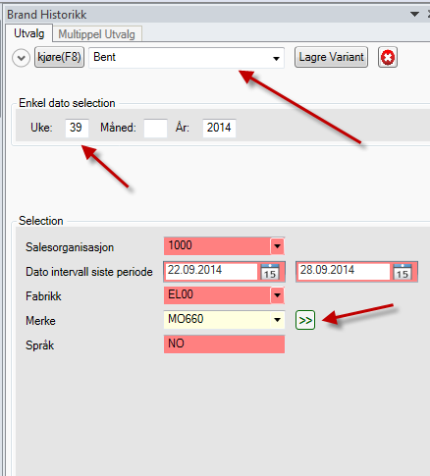

- Verdirapport - eks kjølevarer Elverum
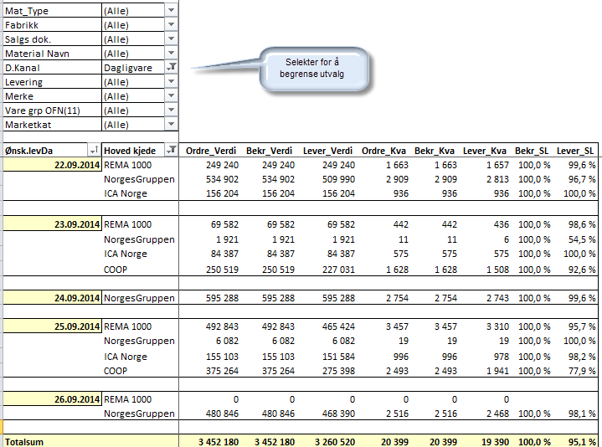

- Total ordre - levert og servicegrad
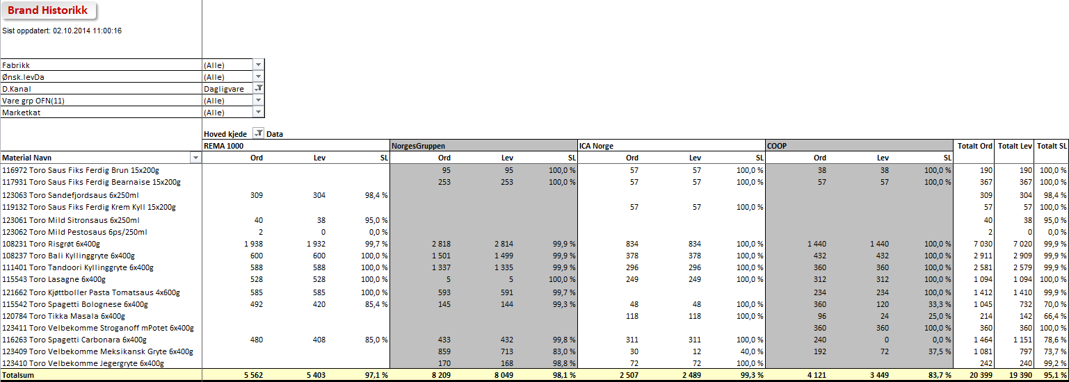

- Salg pr kjede i antall Dpak - bestilt - levert pr dag

Verdi
Brand Historikk

0

Mat_Type | (All)
Fabrikk | (All)
Salgs dok. | (All)
Material Navn | (All)
D.Kanal | Dagligvare
Levering | (All)
Merke | (All)
Vare grp OFN(11) | (All)
Marketkat | (All)

Ønsk.levDa | Hoved kjede | Ordre_Verdi | Bekr_Verdi | Lever_Verdi | Ordre_Kva | Bekr_Kva | Lever_Kva | Bekr_SL | Lever_SL
2013-01-01 | REMA 1000 | 0 | 0 | 0 | 0 | 0 | 0

Grand Total |  | 0 | 0 | 0 | 0 | 0 | 0

Totalt
Brand Historikk

0

Fabrikk | (All)
Ønsk.levDa | (All)
D.Kanal | (All)
Vare grp OFN(11) | (All)
Marketkat | (All)

 | Hoved kjede | Data
 | REMA 1000 |  |  | Total Ord | Total Lev | Total SL
Material Navn | Ord | Lev | SL
001626 Stabbur-Makrell Filet 1/3p 520x170g | 0 | 0 |  | 0 | 0
Grand Total | 0 | 0 |  | 0 | 0

Status per idag
Brand Historikk

0

Kunde Navn | (All)
Fabrikk | (All)
D.Kanal | (All)
Vare grp OFN(11) | (All)
Marketkat | (All)

 |  | Hoved kjede | Data
 |  | REMA 1000 |  | Total Ord | Total Lev
Ønsk.levDa | Material Navn | Ord | Lev
2013-01-01 | 001626 Stabbur-Makrell Filet 1/3p 520x170g | 0 | 0 | 0 | 0

Grand Total |  | 0 | 0 | 0 | 0

